入稿フォーマット 基本項目
【LINEリサーチ】オープン型リサーチ セルフプラン 入稿フォーマット

入稿期限 |  | アンケート開始の15営業日前 17:00 |  |  | 掲載開始後の変更はできかねます

表紙ページ 入力項目


1
LINE10周年イベントについて
[LINEでアンケート]
2
3
No. | 項目 |  | 入稿形式 | レギュレーション | 補足、例 | 入力欄 | 文字数 | 表紙ページ 掲載イメージ
アンケートの配信媒体 |  | 選択してください |  |  | [その他]の場合は具体的に右記にご入力ください。 |  | -
 |  |  |  |  |  |  | -
① | アイコン | 必須 | png, jpg, jpeg | 240 x 240px (500kb推奨) | ・貴社名、ブランド、イベントのロゴ ・クリエイティブガイドラインもご確認ください ・①と④の画像は、異なる内容の画像をおすすめします | ファイル名をご記入ください ※入稿フォーマットと一緒に画像データをお送りください。 | -
4
② | アンケートタイトル （キャンペーン名） | 必須 | text | 25文字以内 | ・テキストガイドラインをご確認ください ・半角、全角、スペースすべて１文字としてカウント ｰｰｰｰ例ｰｰｰｰ LINE10周年イベントについて |  | 0
5
6
③ | アンケートタイトル [LINEでアンケート] | 固定 | text | ｰ | ・LINEアプリ立ち上げが必須なアンケートのため、 アンケートタイトル後方に固定テキスト[LINEでアンケート]が入ります。 | [LINEでアンケート] | -
7
8
7
④ | カバー画像 | 任意 | png, jpg, jpeg | 下記サイズのいずれか1040 x 1040px 1040 x 693px 1MB以内 | ・キャンペーン、商品イメージなど ・クリエイティブガイドラインもご確認ください ・①と④の画像は、異なる内容の画像をおすすめします | ファイル名をご記入ください。 ※入稿フォーマットと一緒に画像データをお送りください。 | -
9
⑤ | 概要 本文 | 必須 |  | 100文字以内 | ・キャンペーン参加方法や、参加によって得られるポイントや賞品内容とその配布方法 ・テキストガイドラインをご確認ください ・半角、全角、スペースすべて１文字としてカウント ｰｰｰｰ例ｰｰｰｰ キャンペーン期間中にアンケートにお答えいただいた方の中から、抽選で100名様に「LINE ポイント」 1,000ポイントプレゼント！ |  | 0
⑥ | 実施期間 | 必須 |  | YYYY年MM月dd日hh:mmまで～ YYYY年MM月dd日hh:mmまで | ・アンケート回答できる期間を入力ください ※ ここで指定された期間前に回答された場合、回答データはテスト回答として扱われ、開始時に破棄されます。 ※本プランでは設定可能期間は最大60日です。 |  | -
⑦ | 謝礼 | 選択してください | text | - | ・LINEポイントの場合 回答完了によりポイント謝礼付与が設定されている場合に表示されます ｰｰｰｰ例ｰｰｰｰ 抽選で400名様にLINEポイント100ポイント ご回答者全員にLINEポイント100ポイント ・その他の場合 | 謝礼ありの場合は ①抽選_当選者数／全員 ②ポイント配布数 謝礼なしの場合は記入なし | -
⑧ | 調査主体 | 必須 |  | 100文字以内 | ・調査の実施依頼ただいた御社名が表示されます。 ※主体会社となりますので社名でお願いいたします。
⑨ | お問い合わせ先 | 必須 |  | 100文字以内 | ・アンケートに関するお問い合わせ先を表示します ｰｰｰｰ例ｰｰｰｰ LINE株式会社 イベント運営チーム event@linecorp.com |  | 0
⑩ | 応募方法と注意事項 | 固定 | text | ｰ | ・弊社で指定したテキストが表示されます。 | 以下お読みになり同意いただけましたら「同意して参加する」ボタンを押してください。 ・本アンケートに回答で応募完了となります。 ・ご応募はお1人様1回限りです。 または ・何度でも回答が可能です。 | -
⑪ | 回答データ、個人情報の扱い | 固定 | text | ｰ | ・弊社で指定したテキストが表示されます。 | 本アンケートは、【貴社会社名】（以下、当社）が主催するイベント内において実施するアンケートです。 本アンケートに関して取得した情報は、LINE株式会社が取得後、当社に提供され、​分析やマーケティング目的で使用いたします。 その他個人情報の取扱いについては、当社が定める「個人情報等の保護について​」等に従い管理されます。同意の上、ご回答ください。 | -

終了ページ 入力項目

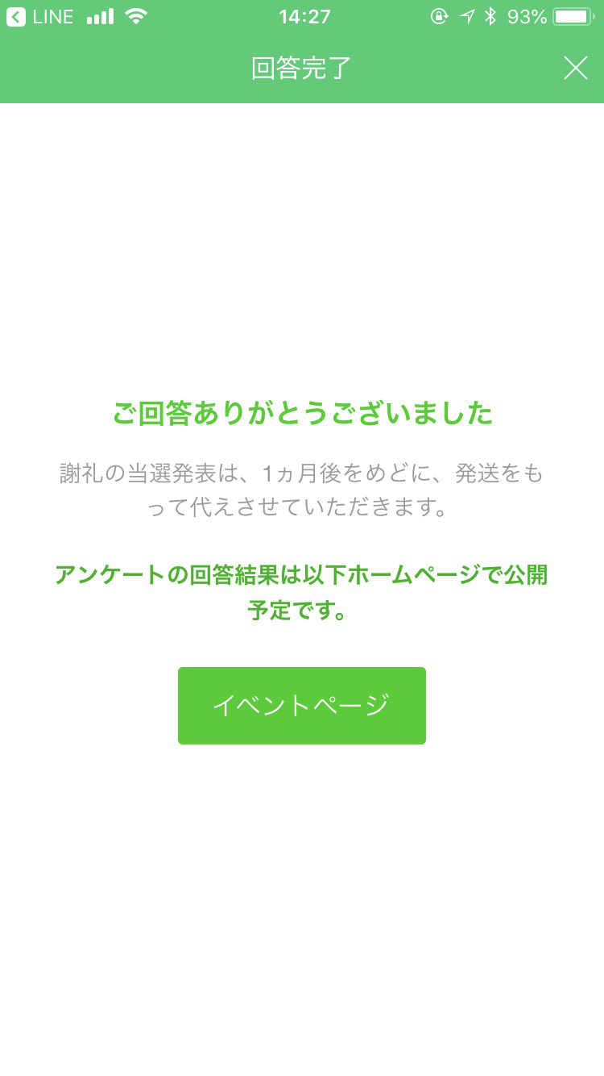
※黄色のセルをご記入ください。
No. | 項目 |  | 入稿形式 | レギュレーション | 補足、例 | 入力欄 | 文字数 | 終了ページ 掲載イメージ
① | 固定テキスト | 固定 | text | ｰ | ・弊社で指定したテキストが表示されます。 抽選謝礼の場合 謝礼の当選発表は、1ヵ月後をめどに、発送をもって代えさせていただきます。 全員謝礼の場合 謝礼は、アンケート終了後１ヶ月以内に、LINEメッセージにてお送りします。 | ご回答ありがとうございました。 謝礼がある場合は、該当する謝礼メッセージを表示 | -

入稿フォーマット 設問
設問・選択肢 入力項目

・黄色のセルをご入力ください。

※LINEオープンアンケートセルフプランは設問数の上限は10問です。
※選択肢数は追加可能ですが、最大30個以内を推奨します。（ただし、都道府県等の取得はそれを除く）追加の場合は行を追加してください。
※審査により実施できない場合があります。

設問 入力例 | 回答方式： | チェックボックス | 文字数 | 選択肢 入力例 | 1 | 店頭でポスターで知った | 文字数 | 注意事項
 | このキャンペーンを知ったきっかけはなんですか? |  | 23 |  | 2 | 商品についているシールで知った | 15
 |  |  |  |  | 3 | Webサイトで知った | 10 | ・回答方式について
 |  |  |  |  | 4 | 知人もしくは家族経由で知った | 14 |  | 以下4種に対応。
 |  |  |  |  | 5 | その他 | 3 |  | ・チェックボックス (複数選択)
設問1 | 回答方式： | 選択してください | 0 | 選択肢 | 1 |  | 0 |  | ・ラジオボタン (単一選択)
 |  |  |  |  | 2 |  | 0 |  | ・画像付き選択肢（複数選択）
 |  |  |  |  | 3 |  | 0 |  | ・画像付き選択肢（単一選択）
 |  |  |  |  | 4 |  | 0 |  | ・自由記述
 |  |  |  |  | 5 |  | 0
 |  |  |  |  | 6 |  | 0 | ・設問と選択肢の文字数について
 |  |  |  |  | 7 |  | 0 |  | 設問 30文字まで推奨（最大70文字まで）
 |  |  |  |  | 8 |  | 0 |  | 選択肢 15文字まで推奨（最大30文字まで）、改行不可
 |  |  |  |  | 9 |  | 0
 |  |  |  |  | 10 |  | 0 | ・設問内容について
設問2 | 回答方式： | 選択してください | 0 | 選択肢 | 1 |  | 0 |  | LINEやLINEの機能、ファミリーサービスに関すること
 |  |  |  |  | 2 |  | 0 |  | 個人情報と個人を特定できる恐れのある内容
 |  |  |  |  | 3 |  | 0 |  | その他、入稿後に修正をお願いすることがございます
 |  |  |  |  | 4 |  | 0 |  | ※審査により実施できない場合があります。
 |  |  |  |  | 5 |  | 0
 |  |  |  |  | 6 |  | 0 | ・チェックボックス (複数選択) |  | ・ラジオボタン (単一選択)
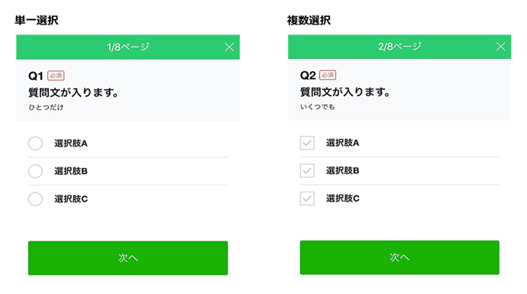
 |  |  |  |  | 7 |  | 0
 |  |  |  |  | 8 |  | 0
 |  |  |  |  | 9 |  | 0
 |  |  |  |  | 10 |  | 0
設問3 | 回答方式： | 選択してください | 0 | 選択肢 | 1 |  | 0
 |  |  |  |  | 2 |  | 0
 |  |  |  |  | 3 |  | 0
 |  |  |  |  | 4 |  | 0
 |  |  |  |  | 5 |  | 0
 |  |  |  |  | 6 |  | 0
 |  |  |  |  | 7 |  | 0
 |  |  |  |  | 8 |  | 0
 |  |  |  |  | 9 |  | 0
 |  |  |  |  | 10 |  | 0 | ・自由記述
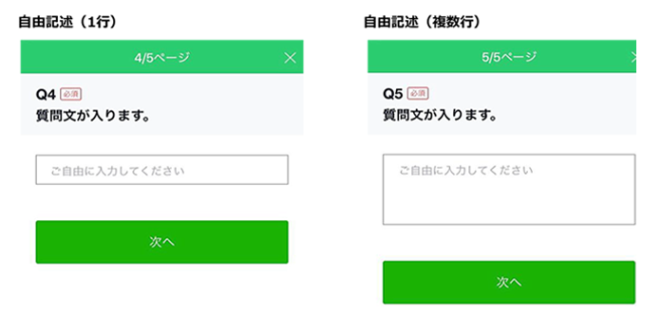
設問4 | 回答方式： | 選択してください | 0 | 選択肢 | 1 |  | 0
 |  |  |  |  | 2 |  | 0
 |  |  |  |  | 3 |  | 0
 |  |  |  |  | 4 |  | 0
 |  |  |  |  | 5 |  | 0
 |  |  |  |  | 6 |  | 0
 |  |  |  |  | 7 |  | 0
 |  |  |  |  | 8 |  | 0
 |  |  |  |  | 9 |  | 0
 |  |  |  |  | 10 |  | 0
設問5 | 回答方式： | 選択してください | 0 | 選択肢 | 1 |  | 0
 |  |  |  |  | 2 |  | 0
 |  |  |  |  | 3 |  | 0
 |  |  |  |  | 4 |  | 0 | ・画像付き選択肢（複数・単数いづれも可）
 |  |  |  |  | 5 |  | 0
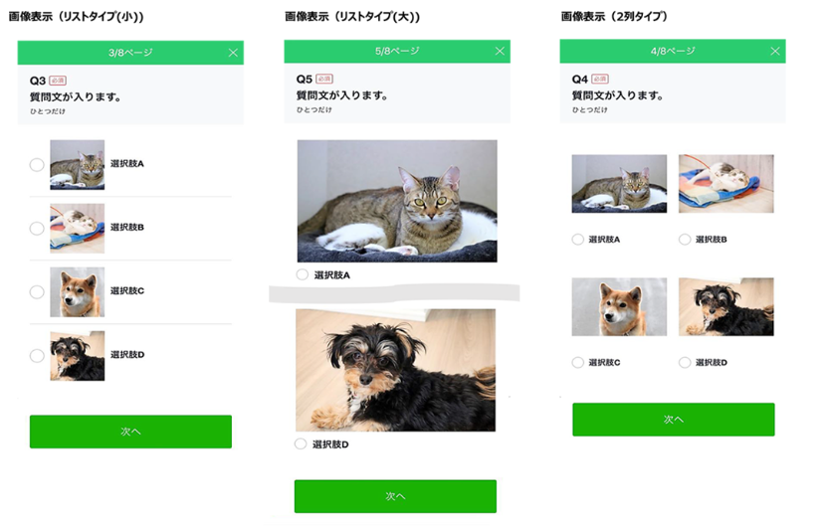
 |  |  |  |  | 6 |  | 0
 |  |  |  |  | 7 |  | 0
 |  |  |  |  | 8 |  | 0
 |  |  |  |  | 9 |  | 0
 |  |  |  |  | 10 |  | 0
設問6 | 回答方式： | 選択してください | 0 | 選択肢 | 1 |  | 0
 |  |  |  |  | 2 |  | 0
 |  |  |  |  | 3 |  | 0
 |  |  |  |  | 4 |  | 0
 |  |  |  |  | 5 |  | 0
 |  |  |  |  | 6 |  | 0
 |  |  |  |  | 7 |  | 0
 |  |  |  |  | 8 |  | 0
 |  |  |  |  | 9 |  | 0
 |  |  |  |  | 10 |  | 0
設問7 | 回答方式： | 選択してください | 0 | 選択肢 | 1 |  | 0
 |  |  |  |  | 2 |  | 0
 |  |  |  |  | 3 |  | 0
 |  |  |  |  | 4 |  | 0
 |  |  |  |  | 5 |  | 0
 |  |  |  |  | 6 |  | 0
 |  |  |  |  | 7 |  | 0
 |  |  |  |  | 8 |  | 0
 |  |  |  |  | 9 |  | 0
 |  |  |  |  | 10 |  | 0
設問8 | 回答方式： | 選択してください | 0 | 選択肢 | 1 |  | 0
 |  |  |  |  | 2 |  | 0
 |  |  |  |  | 3 |  | 0
 |  |  |  |  | 4 |  | 0
 |  |  |  |  | 5 |  | 0
 |  |  |  |  | 6 |  | 0
 |  |  |  |  | 7 |  | 0
 |  |  |  |  | 8 |  | 0
 |  |  |  |  | 9 |  | 0
 |  |  |  |  | 10 |  | 0
設問９ | 回答方式： | 選択してください | 0 | 選択肢 | 1 |  | 0
 |  |  |  |  | 2 |  | 0
 |  |  |  |  | 3 |  | 0
 |  |  |  |  | 4 |  | 0
 |  |  |  |  | 5 |  | 0
 |  |  |  |  | 6 |  | 0
 |  |  |  |  | 7 |  | 0
 |  |  |  |  | 8 |  | 0
 |  |  |  |  | 9 |  | 0
 |  |  |  |  | 10 |  | 0
設問10 | 回答方式： | 選択してください | 0 | 選択肢 | 1 |  | 0
 |  |  |  |  | 2 |  | 0
 |  |  |  |  | 3 |  | 0
 |  |  |  |  | 4 |  | 0
 |  |  |  |  | 5 |  | 0
 |  |  |  |  | 6 |  | 0
 |  |  |  |  | 7 |  | 0
 |  |  |  |  | 8 |  | 0
 |  |  |  |  | 9 |  | 0
 |  |  |  |  | 10 |  | 0

